商品信息
COCO Living Space｜不锈钢长方形盘韩式烧烤盘菜盘
来源：COCO_Living_Space_Shopee全量审计_持续更新.xlsx｜工作表：高销量商品｜Excel第35行｜商品ID：22671428378

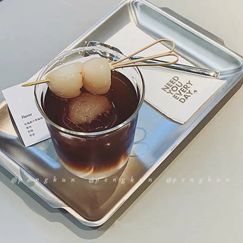
字段 | 内容 | 商品主图
序号 | 39
商品主图 | 见右侧嵌入主图
商品ID | 22671428378
商品中文名称 | 不锈钢长方形盘韩式烧烤盘菜盘
商品标题 | Ins Industrial Style Stainless Steel Rectangular Tray Cafe Tea Tray Cake Dessert Snack Serving Plate Tray
Shopee链接 | https://shopee.com.my/Ins-Industrial-Style-Stainless-Steel-Rectangular-Tray-Cafe-Tea-Tray-Cake-Dessert-Snack-Serving-Plate-Tray-i.115498741.22671428378
近月销量显示 | 10 Sold/Month
近月销量下限 | 10
列表价格显示 | RM21.56
列表最低价(MYR) | 21.56
列表评分 | 5.0
累计总销量显示 | 2k+ Sold
累计总销量下限 | 2,000
是否精确 | FALSE
详情价格显示 | RM21.56
详情价(MYR) | 21.56
详情评分 | 5.0
评论覆盖 | partial
好评主题 | 可见评论主要认可托盘厚实、美观有质感、与图片相符、包装仔细且到货无刮损，适合餐食摆盘和拍照；部分买家表达愿意回购。
差评/风险主题 | 当前可见6条中没有明确差评；1条仅评价材质“还可以/8分”，另有1条内容疑似与本商品不匹配，说明评论样本存在噪声。
图片来源URL | https://down-my.img.susercontent.com/file/sg-11134201-7rd3y-lut1kslzxetl2c@resize_w320_nl.webp
1688链接 | https://detail.1688.com/offer/983605926084.html?share_token=W30t7kC5lqXVBaGgOikFE5ROJ1DQCN76QZ9s0+XbG4muJZfxzWl9Dg%3D%3D&__share_id=9ae2c789-0fc8-45ef-9b18-6a83306ee870&rpg-cnt=share.offerDetail&offerId=983605926084&__zhi_token=rTFbAf300ybau&spm=a262eq.8992535%2F20260803.5103953.0&forcePC=1785754660086
颜色/规格 | 小号 中号 大号
长宽高 | 小号 22cm/14cm/1.6cm 中号 32cm/16cm/1.6cm 大号 36cm/20cm/1.6cm
重量(g)
单个成本 | 小号 6.8 中号 8.8 大号 11.8
单个运费 | 5.00
国内段总价 | 小号 11.8 中号 13.8 大号 16.8
国际头程
总成本估算
利润估算
预计毛利率估算
3个成本
3个运费
国内段总价2
国际头程2
总成本估算2
利润估算2
预计毛利率估算2
5个成本
5个运费
国内段总价3
国际头程3
总成本估算3
利润估算3
预计毛利率估算3
8个成本
8个运费
国内段总价4
国际头程4
总成本估算4
利润估算4
预计毛利率估算4

